Rappel_lois
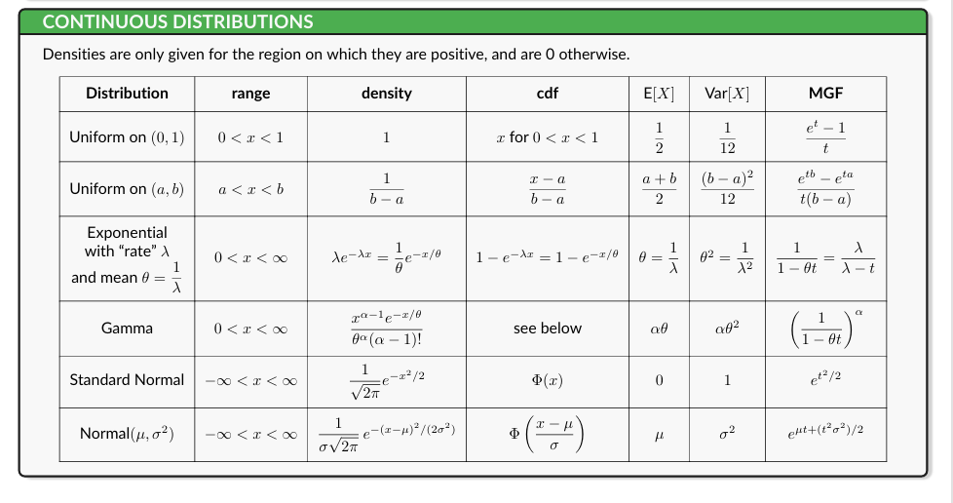
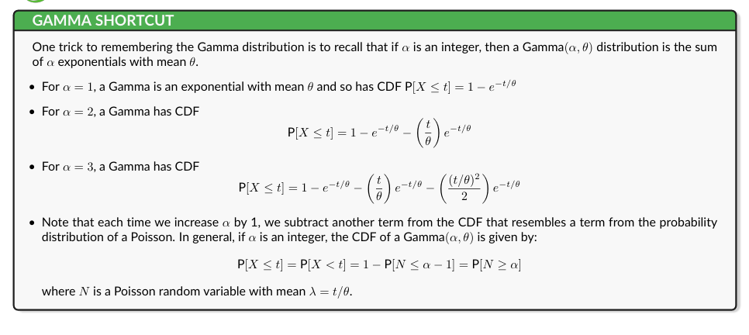
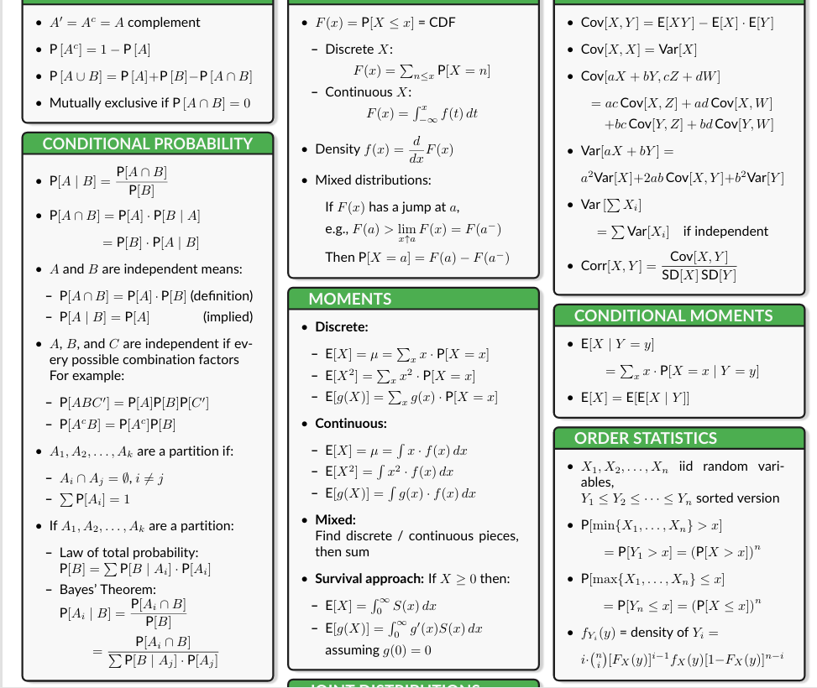
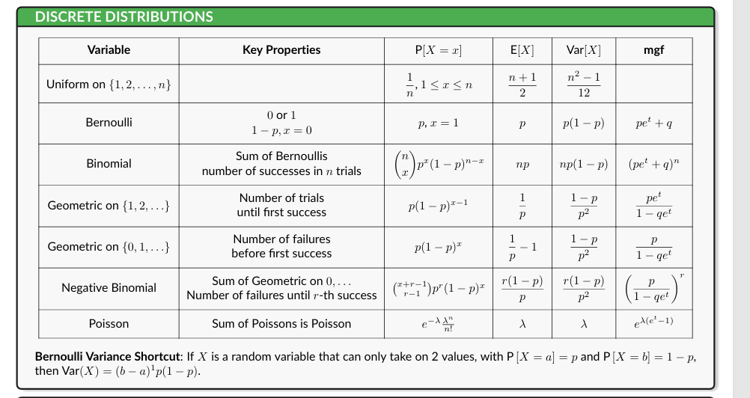
Lois les plus utilisés
Montant de sinistres (Variables Continues) | Nombres de sinistres (Variable discret)

Exponentielle | Binomiale
GAMMA | Poisson
Log normal | Binomiale Négatif

Modèle_frequece-coût
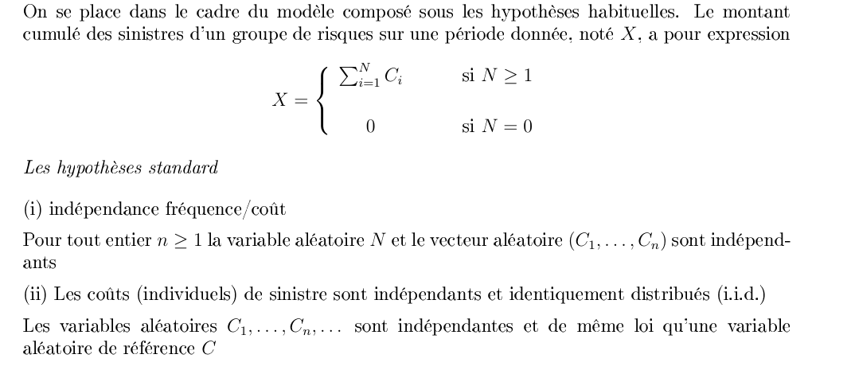
Modèle fréquence-coût

Coût total | = | Nombre de sinistres | * | Coût moyen d’un sinistre
↓ |  | ↓ |  | ↓
Prime Pure | = | E(N) | * | E(X)

N : nombre de sinistres → la fréquence.
Ci : coût de chaque sinistre → le coût moyen. (sévérité/coût)
IG : indique s’il y a un sinistre grave (0 = non, 1 = oui).
G : coût du sinistre grave

Exemple_GLM
Assuré | Âge | Puissance | Zone | Exposition | Nombre sinistres | L'exposition mesure la durée pendant laquelle le contrat est effectivement assuré pendant la période d'observation | WHY?? | L'exposition n'est pas une variable explicative comme l'âge ou la puissance.
1 | 25 | 6 CV | Urbaine | 1 | 2
2 | 45 | 5 CV | Rurale | 1 | 0
3 | 32 | 7 CV | Urbaine | 0.5 | 1
4 | 55 | 4 CV | Rurale | 1 | 0
5 | 28 | 8 CV | Urbaine | 1 | 3
Fréquence des sinistres
Variable à expliquer : |  |  | Ni​=nombre de sinistres de l’assure i

On suppose : |  |  | Ni∼Poisson(lamda-i)

Fonction de lien

Pour un GLM Poisson, on utilise le log

comme les contrats n'ont pas tous la même durée d'exposition, on ajoute un offset :

Supposons que le GLM donne

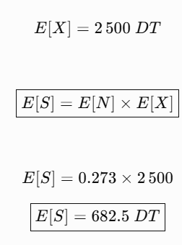

coût des sinistres

 |  |  | Xi​∼Gamma

Tarifer chaque assuré en fonction de ses caractéristiques.

